PAKIET I
ZP/136/2022 |  |  |  |  |  |  |  |  | Załącznik nr 2 c do SWZ

 |  | Formularz asortymentowo- cenowy

 |  | PAKIET III (AZS)

Lp | Przedmiot zamówienia | opis przedmiotu zamówienia | j.m. | ilość | cena jednostkowa netto (należy wypełnić tylko tą kolumnę) | wartość netto | Stawka podatku VAT w % | Wartość brutto | Rysunek poglądowy
1 | długopis metalowy | Długopisy metalowy | szt. | 500 | 0.00 | 0.00 | 23% | 0.00 | 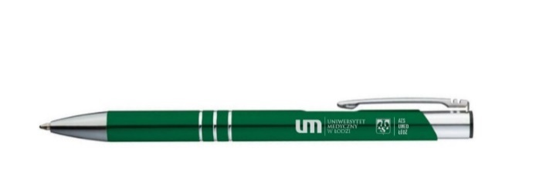 Rysunek nr 1 Długopis
 |  | kolor długopisu: zielony
 |  | wymiary (+/-3%):
 |  | szer. 0,8 cm
 |  | wys. 13,5 cm
 |  | materiał wykonania: aluminium

 |  | znakowanie: grawer
 |  | logo UMED i AZS
 |  | wielkość logowania: 25x6 mm (+/-3%)

 |  | Znakowanie zgodnie z rys. nr 1.
2 | Ręcznik |  | szt. | 150 | 0.00 | 0.00 | 23% | 0.00 | 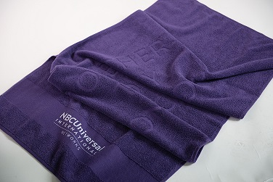 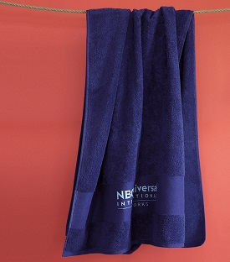 Rysunek nr 2 Ręcznik
 |  | kolor ręcznika: niebieski
 |  | materiał : bawełna 100%
 |  | gramatura: min. 450g/m2
 |  | rozmiar: 70x140cm (+/-3%)

 |  | znakowanie:
 |  | relief: logo AZS i logo umed
 |  | bordiura haft: AZS UMED ŁÓDŹ (kolor różowy)
 |  | wielkość znakowania: maksymalna

 |  | Znakowanie zgodnie z rys. nr 2

3 | Bidon | - bidon z filtrem do wody, | szt. | 200 | 0.00 | 0.00 | 23% | 0.00 | 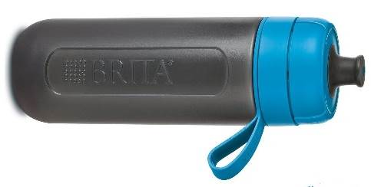 Rysunek nr 3 bidon
 |  | - pasek umożliwiający mocowanie do plecaka lub torby,
 |  | - wygodny ustnik,
 |  | - zdejmowana pokrywka (kolor zielony)
 |  | - materiał bez BPA

 |  | Wymiary:
 |  | wys. 23,3 cm, średnica, 7,2 cm (+/-3%)
 |  | pojemność: 0,6 L (+/-3%)
 |  | Wymienne filtry do wody
 |  | Wydajność filtra: 60 l, 4 tygodnie

 |  | znakowanie: tampondruk
 |  | jeden kolor, dwa miejsca

 |  | Znakowanie zgodnie z rys. nr 3.
4 | Torba bawełniana | Bawełniana torba na zakupy z długimi uchwytami. Gramatura 180 gr/m² (+/-3%) Wykonane zgodnie z certyfikowanym standardem dotyczącym stosowania szkodliwych substancji w tekstyliach. | szt. | 100 | 0.00 | 0.00 | 23% | 0.00 | 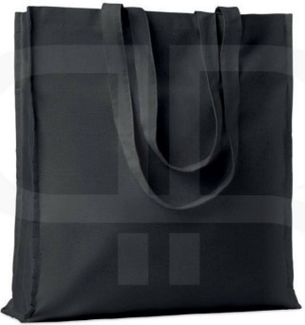 Rysunek nr 4 Torba bawełniana

 |  | Wymiary (+/-3%):
 |  | szer. 9 cm
 |  | wys. 38 cm
 |  | głębokość: 42 cm
 |  | materiał wykonania: bawełna
 |  | kolor: czarny

 |  | znakowanie: sitodruk
 |  | logo UMED i AZS (kolor biały)
 |  | wielkość logowania 30x30 cm (+/-3%)
 |  | Znakowanie zgodnie z rys. nr 4.
5 | Kosmetyczka | kolor kosmetyczki: czarny | szt. | 100 | 0.00 | 0.00 | 23% | 0.00 | 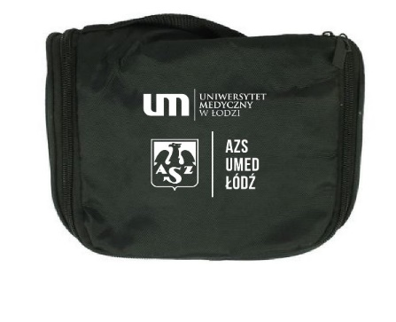 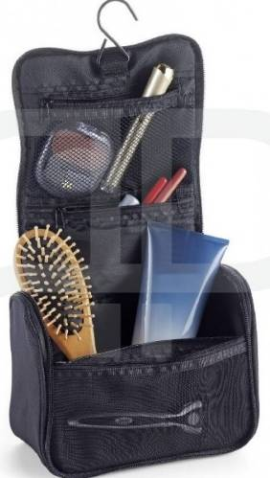 Rysunek nr 5 Kosmetyczka
 |  | wymiary (+/-3%):
 |  | szer: 9,5 cm
 |  | wys. 20 cm
 |  | głęb.: 15 cm
 |  | materiał wykonania: nylon
 |  | wnętrze: jedna duża przegroda, dwie mniejsze zamykane na ekspres. Dodatkowo uchwyt do zawieszenia kosmetyczki.

 |  | znakowanie: tampondruk
 |  | logo UMED i AZS (kolor biały)
 |  | wielkość logowania: maksymalna

 |  | Znakowanie zgodnie z rys. nr 5.

6 |  | Dwukolorowy ceramiczny kubek do kawy | szt. | 300 | 0.00 | 0.00 | 23% | 0.00 | 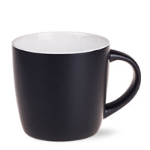 Rysunek nr 6 Kubek
 |  | pojemność: 300 ml (+/-3%)
 |  | kolor kubka:
 |  | strona zewnętrzna: czarny mat
 |  | strona wewnętrzna: biały

 |  | znakowanie: kalka
 |  | logo UMED i AZS (kolor biały)
 |  | napis: Smacznej kawusi i miłego dnia (kolor biały)
 |  | wielkość logowania: maksymalna
 |  | opakowanie: indywidualne pudełko kartonowe (niepowlekane)

 |  | Znakowanie zgodnie z rys. nr 6.

7 | Czapka zimowa | czapka zimowa z pomponem | szt. | 150 | 0.00 | 0.00 | 23% | 0.00 | 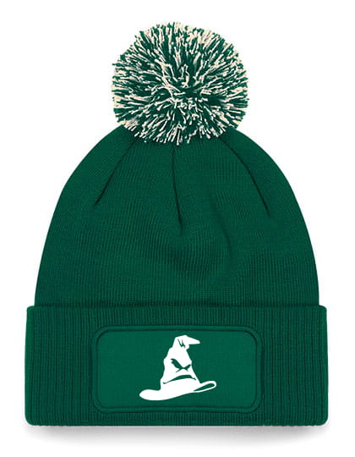 Rysunek nr 7 Czapka zimowa
 |  | rozmiar: uniwersalny
 |  | płeć: unisex
 |  | kolor: zielony
 |  | kolor pompona: białozielony
 |  | skład: 55% poliester, 45% poliakryl
 |  | na froncie "etykieta" do znakowania

 |  | znakowanie: sitodruk
 |  | logo AZS (kolor biały)
 |  | wielkość logowania: maksymalna

 |  | Znakowanie zgodnie z rys. nr 7.
RAZEM |  |  |  |  |  | 0.00 | 23% | 0.00

 |  | Formularz asortymentowo- cenowy musi być podpisany kwalifikowanym podpisem elektronicznym lub podpisem zaufanym albo podpisem osobistym.

